Sheet1
SO SÁNH MÁY RỬA DÂY SOI TỰ ĐỘNG
Đặc điểm | 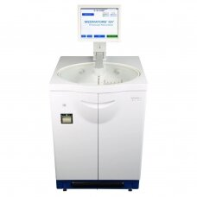 Máy rửa khử khuẩn dây soi tự động Model: ISA - Hãng: Cantel/Medivator (STERIS) Xuất xứ: Ý (G7) | 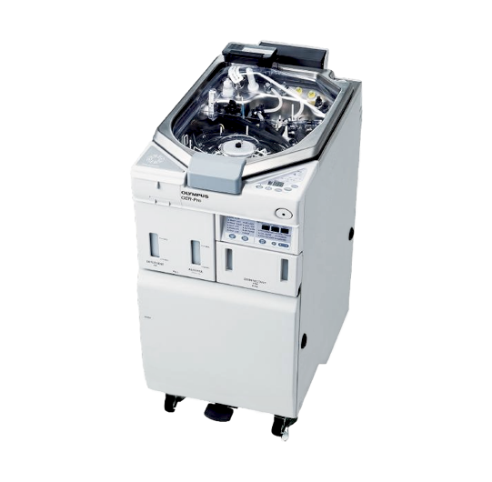 Máy rửa khử khuẩn dây soi tự động Model: OER-AW/5 - Hãng: Olympus Xuất xứ: Nhật | NOTE
Loại buồng | Loại 01 buồng | Loại 01 buồng | Loại 01 buồng 01 dây soi ngăn ngừa nguy cơ nhiễm khuẩn chéo giữa các dây, đảm bảo hiệu quả khử khuẩn tuyệt đối. Đây là xu hướng của các quốc gia phát triển trên thế giới đặc biệt là Mỹ, giúp đảm bảo ngăn ngừa rủi ro nhiễm khuẩn chéo
Số dây xử lý mỗi chu trình | 01 dây soi | 02 dây soi
Kiểm tra rò rỉ | Tự động :máy bơm khí và đo áp lực khí trong dây, nếu áp lực giảm máy tự động báo lỗi và ko cho tiếp tục rửa | Thủ công :máy bơm nước vào bồn và bơm khí vào lòng ống soi -> người sử dụng quan sát bọt khí -> nếu có bọt khí thì dây soi bị rò ri | Kiểm tra rò rỉ tự động tiết kiệm thời gian, nước và ko có yếu tố sai sót của người vận hành (ví dụ: dây soi có thoát bọt khí nhưng nhỏ, điều dưỡng ko nhìn thấy, vẫn cho rửa bình thường gây hư hại dây soi)
Kiểm tra áp suất nước trong lòng kênh | Tự động: máy báo lỗi nếu áp suất nước rửa lòng kênh không đủ | Thủ công: điều dưỡng quan sát tia nước bắn ra tại bộ phận kết nối để xác nhận áp lực nước rửa lòng kênh | Kiểm tra tự động loại bỏ yếu tố sai sót của con người
Chương trình | Mỗi model có 1 chương trình riêng biệt | 5 chương trình mặc định | ISA có chương trình phù hợp đảm bảo hiệu quả cho mỗi model khác nhau
Xuất lịch sử | - In giấy - Màn hình cảm ứng - USB | - In giấy (OER-AW và OER-5) - USB (chỉ có OER-5) | ISA có thêm nhiều phương án xuất lịch sử, giúp kiểm soát dễ dàng
Thời gian xử lý | 20 phút (Có thể tuỳ chỉnh thời gian, giúp rút ngắn thời gian xử lý) | 21 phút mặc định (Không tuỷ chỉnh được) | Tính năng điều chỉnh linh hoạt thời gian xử lý giúp giảm thiểu rủi ro quá tải, có thể xử lý thủ công khâu rửa hoặc sấy bên ngoài. Việc linh hoạt điều chỉnh sẽ giúp tiết kiệm chi phí đầu tư máy khi có thể song song rửa thủ công và rửa tự động để đáp ứng nhu cầu quay vòng tăng cao
Độ đa dạng xử lý dây soi | Tương thích với tất cả các hãng dây soi trên thị trường | Chỉ tương thích cho dây soi hãng Olympus | Máy rửa dây soi ISA thiết kế để có thể đáp ứng mọi dây soi trên thị trường. Ngoài ra Cantel/Medivators là thương hiệu hàng đầu tập trung sản xuất và phát triển máy rửa dây soi nên tối ưu tính năng cho việc tái xử lý dây soi, còn Olympus tiền thân là thương hiệu sản xuất dây soi, chỉ tập trung vào độ tiện lợi cho dây soi chứ không đề cao hiệu quả tái xử lý.
Tính năng tiệt khuẩn lạnh | Tích hợp tính năng tiệt khuẩn lạnh (Máy rửa dây soi tự động duy nhất trên thế giới có tính năng tiệt khuẩn lạnh) | Không có (Chỉ ở mức khử khuẩn mức độ cao) | Các thủ thuật như nội soi tuỵ ngược dòng (ERCP) và Nội soi phế quản yêu cầu độ vô khuẩn cao cần đến mức tiệt khuẩn. Xu hướng các quốc gia phát triển trên thế giới như Mỹ và Châu Âu đang nâng ngưỡng xử lý từ khử khuẩn mức độ cao lên thành tiệt khuẩn lạnh để đảm bảo an toàn cho người bệnh.
Khả năng tương thích vật liệu | Có thành phần độc quyền ISAZONE giúp bảo vệ tránh ăn mòn dây soi | Tích hợp chức năng rửa siêu âm làm nguy hại đến Lens dây soi | Máy OER Hãng Olympus tích hợp tính năng rửa siêu âm trong chu trình, tạo nguy cơ ảnh hưởng đến lens dây soi. Chất bẩn có mặt trên dây soi không phải chất bẩn cần tác nhân sóng siêu âm để làm sạch
Tái xử dụng hoá chất | Không | Có | Việc tái xử dụng hoá chất sẽ khiến nguy cơ hoá chất không đảm bảo nồng độ và hiệu quả khử khuẩn
Công nghệ truy suất dữ liệu | Tích hợp tính năng truy suất RFID | Tích hợp tính năng truy suất RFID | Giúp giám sát từng ống nội soi với từng nhân viên xử lý. Tiết kiệm thời gian thao tác nhập liệu và lỗi con người

THAM CHIẾU LẮP ĐẶT MÁY RỬA KHỬ KHUẨN DÂY SOI CANTEL MEDIVATOR
Bệnh viện | Cơ số máy rửa dây soi | Hình ảnh | Link
Bệnh Viện Hoàn Mỹ (Trung tâm nội soi) | 10 máy ISA | 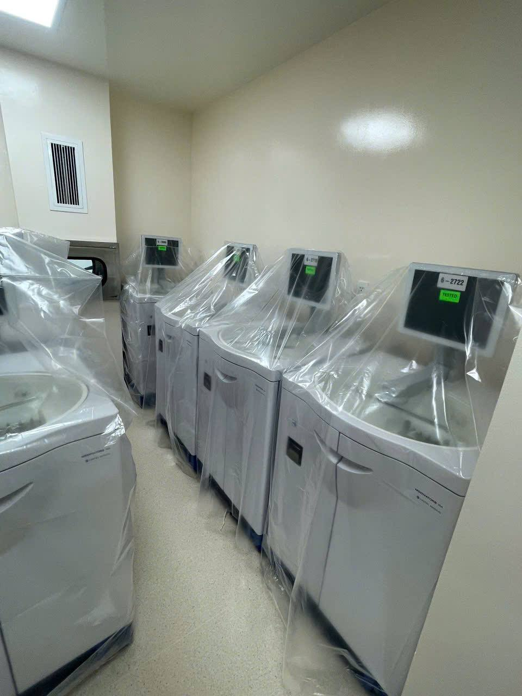 | https://khoahocphothong.vn/benh-vien-hoan-my-sai-gon-ung-dung-cong-nghe-tien-tien-trong-noi-soi-chan-doan-va-dieu-tri-benh-tieu-hoa-261501.html
Bệnh Viện Đại Học Y Hà Nội | 10 máy DSD 201 | 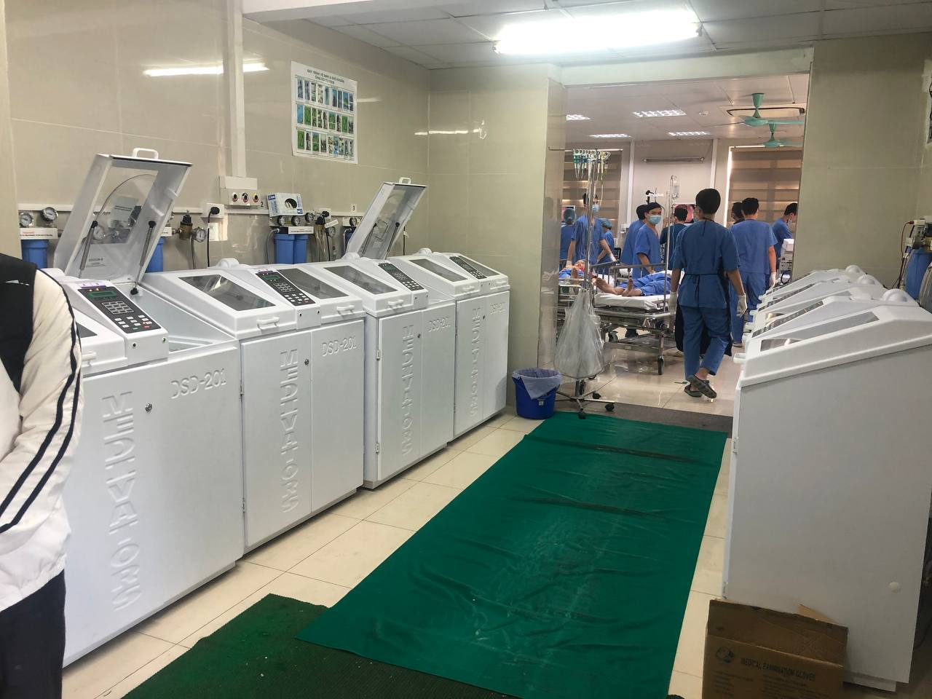
Bệnh Viện Nhi Đồng 1 | 03 máy DSD 201
Bệnh Viện Bạch Mai | 02 máy DSD 201
Bệnh Viện K | 04 máy DSD 201
Bệnh viện Bãi Cháy( Quảng Ninh) | 01 máy DSD 201
Bệnh viện Bình Dân | 06 máy DSD-2007
PHÒNG KHÁM YERSIN | 01 máy DSD-201
Bệnh viện Hoàn Mỹ Sài Gòn | DSD-201
Phòng Khám 724 TRAN HUNG DAO ( THÂN DÂN) | DSD-201
Bệnh viện Anh Sinh | DSD-201
Bệnh viện An Sinh | 02 máy DSD-201, 01 máy DSD-201LT
Bệnh viện FV | 01 máy DSD-201, 01 máy DSD-201LT
Bệnh viện Hoàn Mỹ Huế | 01 máy DSD-201LT
Bệnh viện Tân Hưng | 03 máyDSD-201
SA ĐEC | 01 máy DSD-201
ENT CLINIC | 01 máy DSD-201
Bệnh viện Becamex | 01 máy DSD-201
Phòng Khám 91 PHAM HUU CHI | 01 máy CER-2
FAMILY CLINIC | 01 máy CER-2
Bệnh viện TW Huế | 02 máy CER-2
HECI-CHO RAY | 03 máy CER-2 OPTIMA
9 TO HIEN THANH | 03 máy DSD-201LT
Bệnh viện DKTW Cần Thơ | 01 máy SSD-102
 | TỔNG CỘNG 63 MÁY

TỦ BẢO QUẢN ỐNG NỘI SOI MỀM
ĐẶC ĐIỂM | 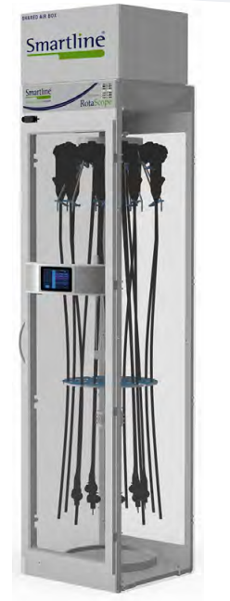 ROTASCOPE | 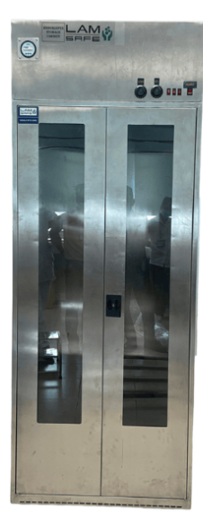 HÀN QUỐC hoặc trong nước
tiêu chuẩn | đạt chuẩn EN16442, được kiểm nghiệm độc lập tại Pháp, TGA phê duyệt, cho phép bảo quản ống soi tới 7 ngày. | thường chỉ có tiêu chuẩn iso
công nghệ | HEPA độc lập + Shared Air Box, kiểm soát nhiệt/ẩm/áp suất bơn khí sạch khô vào tận lòng kênh. | HEPA, đôi khi có UV, ít kiểm soát khí chi tiết, sử dụng quạt trao đổi khí thông thường
hệ thống quản lý | Truy xuất nguồn gốc bằng RFID: Sử dụng thẻ RFID cho cả người vận hành và ống soi để ghi lại toàn bộ lịch sử từ máy rửa đến tủ bảo quản và đến tận giường bệnh Giám sát thời gian thực: Màn hình cảm ứng trên tủ hiển thị bảng đếm ngược thời gian hiệu lực bảo quản cho từng ống soi riêng biệt Cảnh báo thông minh: Hệ thống giám sát liên tục nhiệt độ, độ ẩm, áp suất và cả độ chân không của manifold. Đèn màu trên tủ sẽ thay đổi để báo hiệu khi nào cần vệ sinh tủ | không có hệ thống quản lý, chỉ có thể điều khiển và cài đặt một số tính năng cơ bản như đèn, quạt, uv….
thiết kế | Giá treo xoay (Rotating Rack): Cho phép treo tối đa 9 ống soi trên một diện tích nhỏ (600x600mm) nhưng vẫn dễ dàng lấy ra mà không làm va chạm hay hỏng hóc các đầu camera nhạy cảm Có các tùy chọn cửa thông (Pass-through) để kết nối phòng rửa và phòng thủ thuật, hoặc cửa bọc chì chống tia X cho các phòng can thiệp | có 1 cửa kính. thường bằng vật liệu inox 304 hoặc 201, kích thước lớn. Sức chứa từ 4 tới 10 ống soi mềm.
khả năng mở rộng | có thể nâng cấp, kết nối nhiều tủ bằng Shared Air Box, tiết kiệm chi phí dài hạn. | không có

